Algemene toelichting
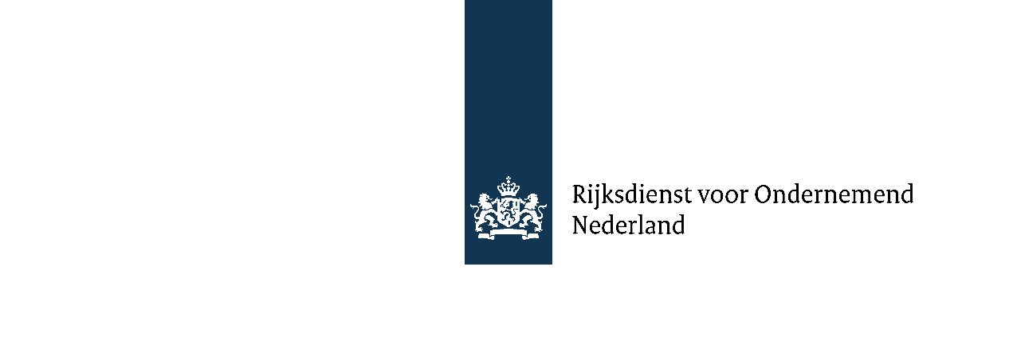
Algemene toelichting financieel model SRGO

1. Algemene toelichting
Blauwe cijfers zijn invoervelden en zwarte cijfers resultaten uit het model.
De grootheid van de getallen kan naar wens bepaald worden. Bijvoorbeeld EUR x 1.000 of alle getallen voluit geschreven als absolute waarde.
Het volledige Excel-bestand is vrij aan te passen waar nodig. Bijvoorbeeld een regel tussenvoegen of verwijderen mbt bepaalde posten,
of het verwijderen van kolommen vanwege een kortere projectduur.
Graag dit tabblad verwijderen bij definitieve versie aanvraag.

2. Bijdrage SRGO
Kleine en middelgrote ondernemingen kunnen met de SRGO 50% van de eigen ontwikkelingskosten in het samenwerkingsproject financieren.
Verder is de maximale bijdrage voor het gehele project € 2,5 miljoen ,waarvan tenminste 50% in de vorm van een lening.
Zie voor meer uitleg:
https://www.rvo.nl/subsidies-financiering/srgo#uw-aanvraag-voorbereiden
Er wordt geen rente betaald over de eenmalige toeslag. Zie voor meer uitleg:
https://www.rvo.nl/subsidies-financiering/srgo/voorwaarden

